المؤشرات الكلية

سوق العراق للاوراق المالية
جلسة الاربعاء 2026/2/25 |  |  |  | تقرير أسعار الأسهم المتداولة لسوق العراق للأوراق المالية
الجلسة (37)
الاسهم المتداولة المدرجة و OTC |  |  | 1,583,611,269 |  |  | قيمة الأسهم المتداولة المدرجة و OTC |  | 727,471,670 |  |  | صفقات الشركات المدرجة وOTC | 920
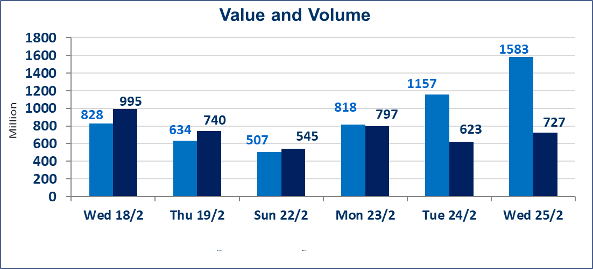
المؤشر60 ISX اليوم | 962.36 |  | نقطة |  |  | المؤشر15 ISX اليوم | 1226.88 | نقطة
المؤشر 60 ISX السابق | 962.57 |  | نقطة |  |  | المؤشر 15 ISX السابق | 1234.78 | نقطة
نسبة التغير | -0.02 |  | % |  |  | نسبة التغير | -0.64 | %
عدد النقاط | -0.21 |  | نقطة |  |  | عدد النقاط | -7.90 | نقطة

الشركات المدرجة | 104 | OTC | 14 | 118 |  | الشركات غير المتداولة المدرجة | 48 | OTC | 11 | 59
الشركات المتداولة | 46 | OTC | 2 | 48 |  | الشركات المرتفعة |  |  | 12
شركات الهيئة العامة |  |  |  | 0 |  | الشركات المنخفضة |  |  | 14
الموقوفة بقرار من هيأة الأوراق المالية |  |  |  | 10 |  | شركات الهيئة العامة |  |  | 1
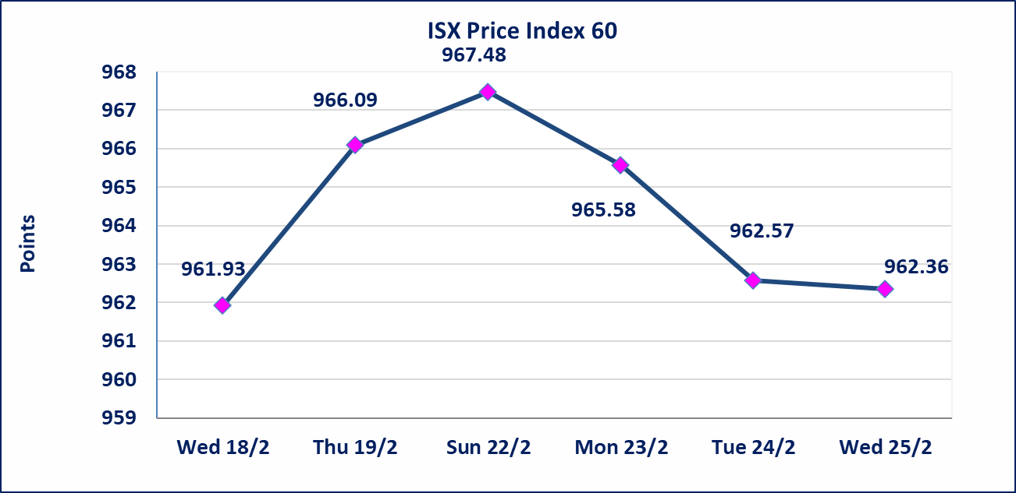
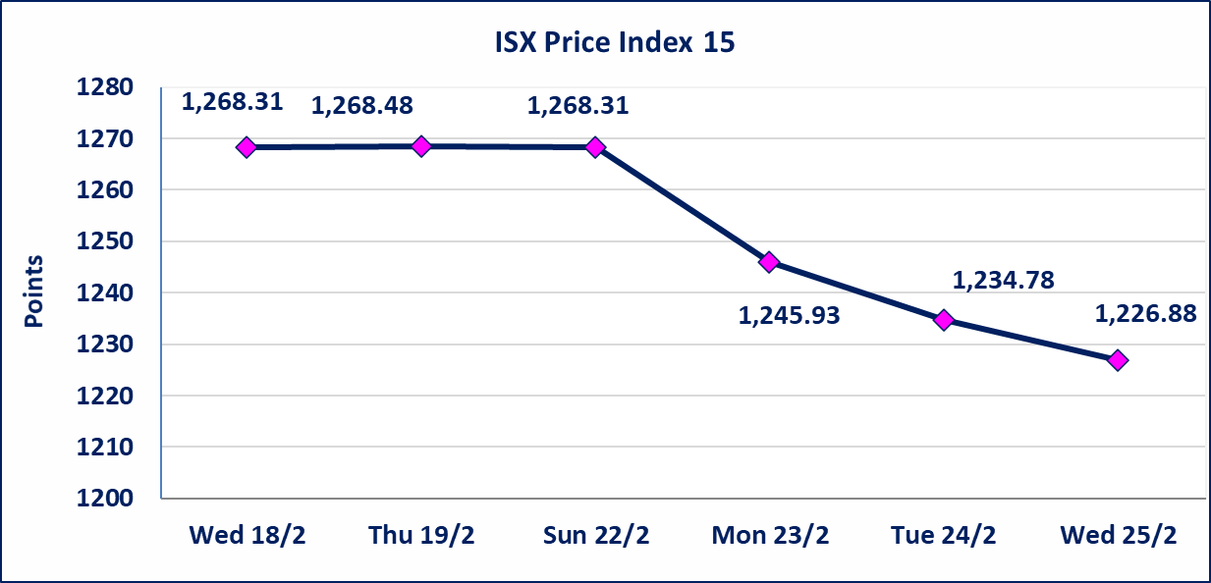

الصناعات الالكترونية (IELI) | اجابة الشركة بعدم وجود احداث جوهرية أدت إلى انخفاض سعر السهم لجلستين بكامل حدود نسبة التغير لجسلتي 2/23 و 2026/2/24.
مصرف ايلاف الاسلامي (BELF) | اجابة الشركة بعدم وجود احداث جوهرية أدت إلى ارتفاع سعر السهم لجلستين بكامل حدود نسبة التغير لجسلتي 2/23 و 2026/2/24.
الحد الأعلى والادنى للتغير في السعر | نسبة التغير في المنصة النظامية (15%)، نسبة التغير في المنصة الثانية (20%)، نسبة التغير في المنصة الثالثة (5%) إرتفاعاً وإنخفاضاً من سعر الاغلاق السابق.
Web site : www.isx-iq.net E-mail : info-isx@isx-iq.net |  |  |  |  | 07834000034 - 07711211522 : ص . ب :3607 العلوية الهاتف |  |  |  |  |  | بغداد /الكرادة/ قرب المسرح الوطني /مجاور مصرف الخليج التجاري

نسبة التغير
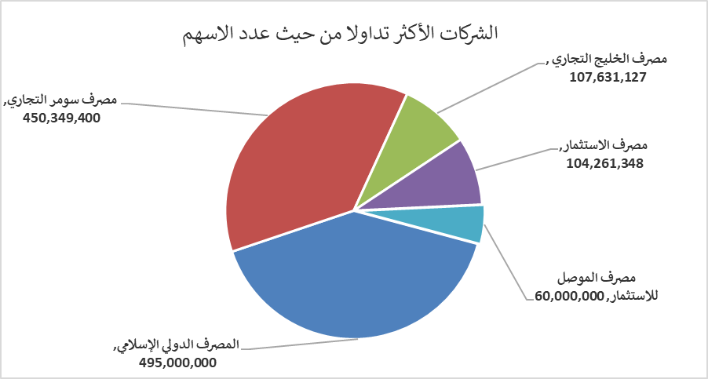
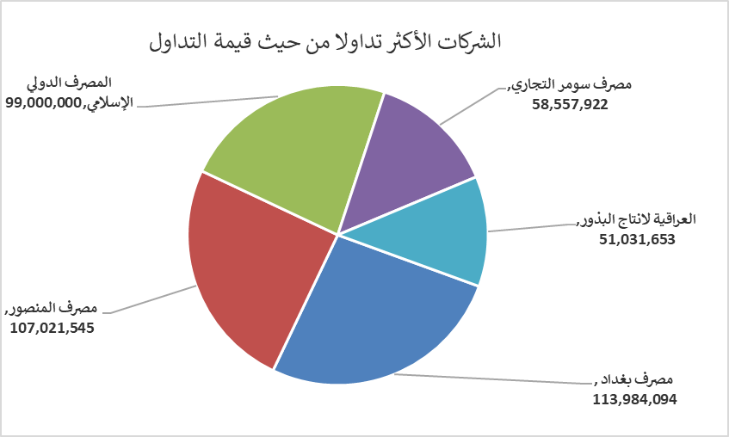
الشركات الأكثر ارتفاعاً وانخفاضاً

نسبة التغير لاسعار الاغلاق الاكثر ارتفاعاً |  |  |  | نسبة التغير لاسعار الاغلاق الاكثر انخفاضاً
اسم الشركة | اغلاق | التغير(%) | الاسهم المتداولة | اسم الشركة | اغلاق | التغير (%) | الاسهم المتداولة
سد الموصل السياحية | 12.650 | 15.00 | 88,000 | مصرف كوردستان الدولي الاسلامي | 1.250 | -7.41 | 7,952
مصرف الموصل للاستثمار | 0.130 | 8.33 | 60,000,000 | بابل للانتاج الحيواني والنباتي | 6.500 | -7.14 | 57,810
العراقية لصناعات الكارتون | 2.060 | 4.57 | 893,390 | المواد الانشائية الحديثة | 1.310 | -4.38 | 31,418
مصرف الخليج التجاري | 0.330 | 3.13 | 107,631,127 | البادية للنقل العام | 0.880 | -4.35 | 2,259
المصرف التجاري العراقي الاسلامي | 0.680 | 3.03 | 13,531,719 | فندق بابل | 101.000 | -3.81 | 5,100

الشركات الاكثر نشاطا حسب الاسهم المتداولة (حجم التداول) |  |  |  | الشركات الاكثر نشاطا حسب القيمة المتداولة
اسم الشركة | اغلاق | التغير(%) | الاسهم المتداولة | اسم الشركة | اغلاق | التغير (%) | القيمة المتداولة
المصرف الدولي الإسلامي | 0.200 | 0.00 | 495,000,000 | مصرف بغداد | 3.140 | -0.32 | 113,984,094
مصرف سومر التجاري | 0.140 | 0.00 | 450,349,400 | مصرف المنصور | 2.060 | 0.00 | 107,021,545
مصرف الخليج التجاري | 0.330 | 3.13 | 107,631,127 | المصرف الدولي الإسلامي | 0.200 | 0.00 | 99,000,000
مصرف الاستثمار | 0.210 | 0.00 | 104,261,348 | مصرف سومر التجاري | 0.140 | 0.00 | 58,557,922
مصرف الموصل للاستثمار | 0.130 | 8.33 | 60,000,000 | العراقية لانتاج البذور | 4.960 | 1.64 | 51,031,653

